المؤشرات الكلية

سوق العراق للاوراق المالية
جلسة الاثنين 2026/4/27 |  |  |  | تقرير أسعار الأسهم المتداولة لسوق العراق للأوراق المالية
الجلسة (72)
الاسهم المتداولة المدرجة و OTC |  |  | 695,854,889 |  |  | قيمة الأسهم المتداولة المدرجة و OTC |  | 1,185,070,879 |  |  | صفقات الشركات المدرجة وOTC | 1062
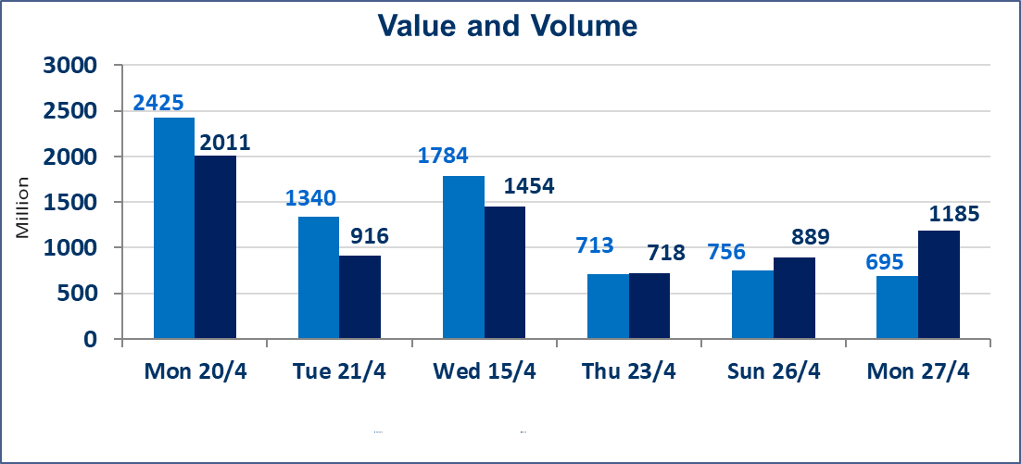
المؤشر60 ISX اليوم | 977.47 |  | نقطة |  |  | المؤشر15 ISX اليوم | 1287.53 | نقطة
المؤشر 60 ISX السابق | 984.96 |  | نقطة |  |  | المؤشر 15 ISX السابق | 1292.38 | نقطة
نسبة التغير | -0.76 |  | % |  |  | نسبة التغير | -0.38 | %
عدد النقاط | -7.49 |  | نقطة |  |  | عدد النقاط | -4.85 | نقطة

الشركات المدرجة | 104 | OTC | 14 | 118 |  | الشركات غير المتداولة المدرجة | 45 | OTC | 11 | 56
الشركات المتداولة | 50 | OTC | 3 | 53 |  | الشركات المرتفعة |  |  | 6
شركات الهيئة العامة |  |  |  | 1 |  | الشركات المنخفضة |  |  | 20
الموقوفة بقرار من هيأة الأوراق المالية |  |  |  | 8
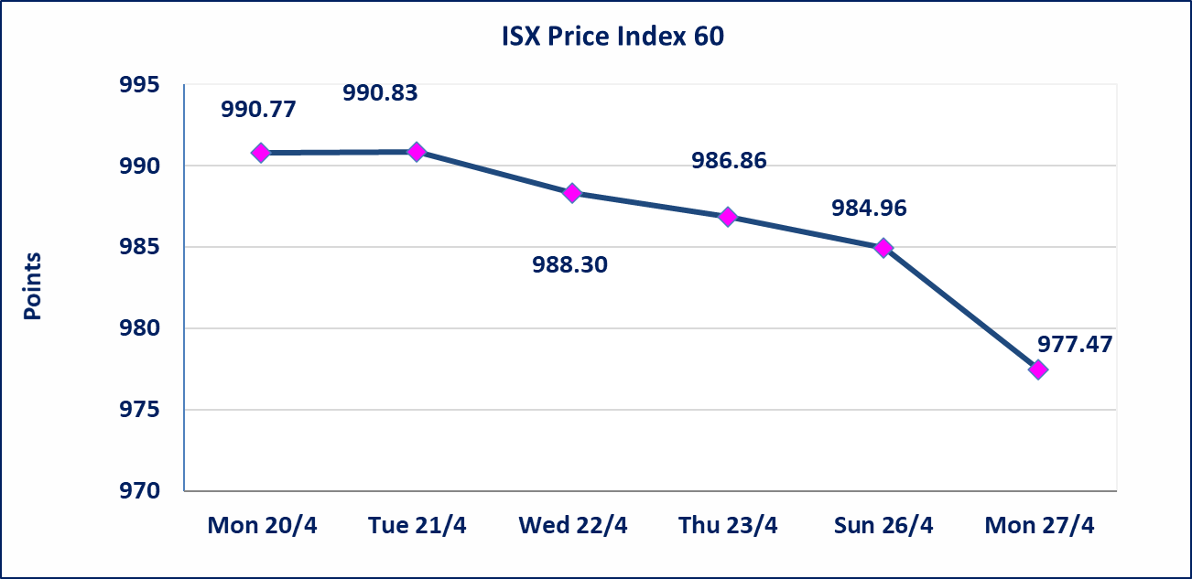

 |  |  |  |  |  |  | 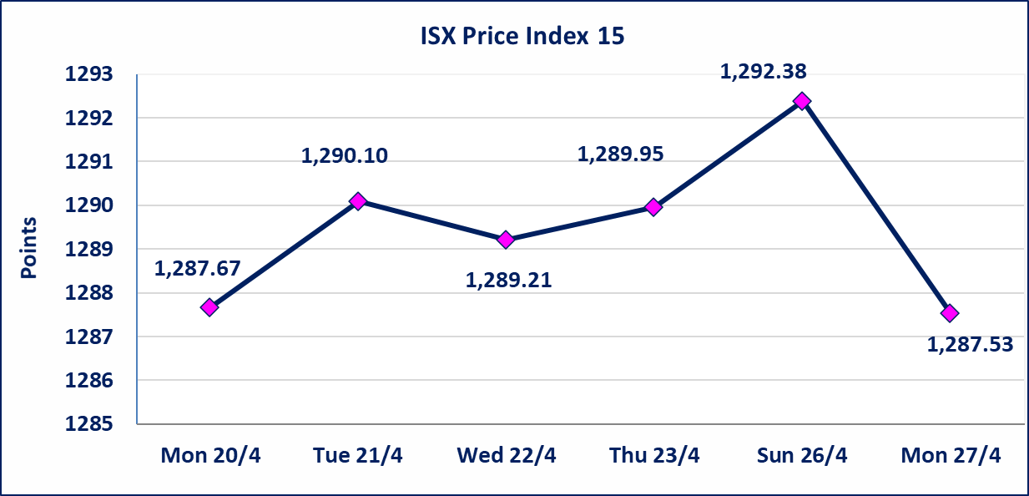
الحد الأعلى والادنى للتغير في السعر | نسبة التغير في كافة المنصات (5%) إرتفاعاً وإنخفاضاً من سعر الاغلاق السابق.
Web site : www.isx-iq.net E-mail : info-isx@isx-iq.net |  |  |  |  | 07834000034 - 07711211522 : ص . ب :3607 العلوية الهاتف |  |  |  |  |  | بغداد /الكرادة/ قرب المسرح الوطني /مجاور مصرف الخليج التجاري

نسبة التغير
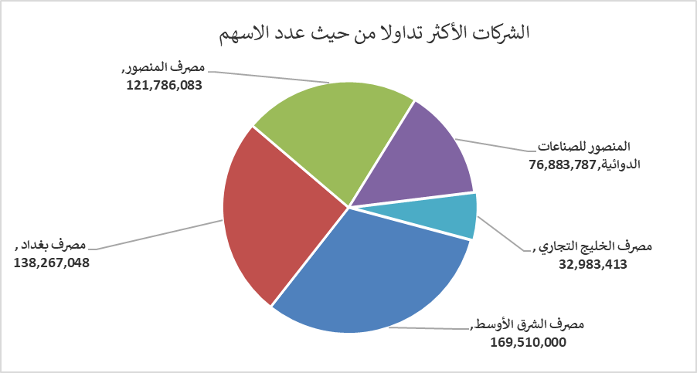
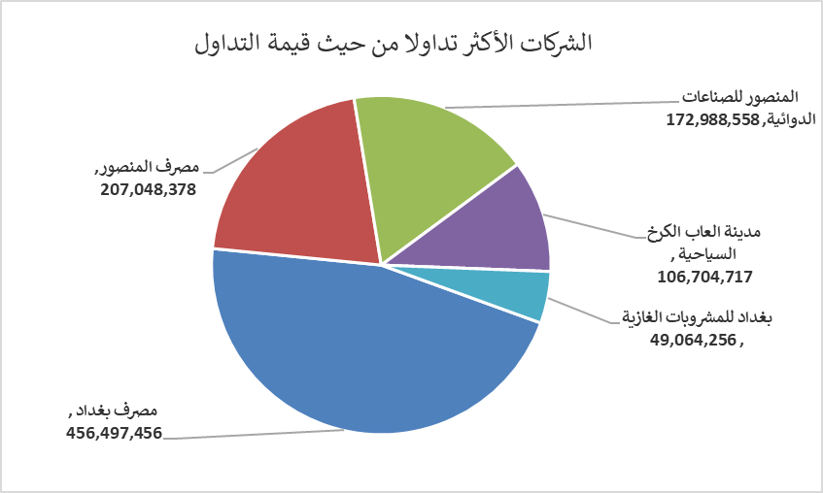
الشركات الأكثر ارتفاعاً وانخفاضاً
جلسة الاثنين 2026/4/27

نسبة التغير لاسعار الاغلاق الاكثر ارتفاعاً |  |  |  | نسبة التغير لاسعار الاغلاق الاكثر انخفاضاً
اسم الشركة | اغلاق | التغير(%) | الاسهم المتداولة | اسم الشركة | اغلاق | التغير (%) | الاسهم المتداولة
الحمراء للتامين | 4.550 | 4.84 | 106,730 | مصرف سومر التجاري | 0.180 | -5.26 | 13,000
البادية للنقل العام | 1.370 | 4.58 | 1,074,918 | مصرف الخليج التجاري | 0.340 | -2.86 | 32,983,413
مدينة العاب الكرخ السياحية | 4.900 | 3.81 | 22,420,874 | مصرف العراقي الاسلامي | 1.030 | -1.90 | 6,996,100
الحديثة للانتاج الحيواني | 0.380 | 2.70 | 11,618,940 | الخياطة الحديثة | 5.400 | -1.82 | 401,562
الخازر لانتاج المواد الانشائية | 1.250 | 2.46 | 649,543 | مصرف الائتمان العراقي | 0.580 | -1.69 | 5,000,000

الشركات الاكثر نشاطا حسب الاسهم المتداولة (حجم التداول) |  |  |  | الشركات الاكثر نشاطا حسب القيمة المتداولة
اسم الشركة | اغلاق | التغير(%) | الاسهم المتداولة | اسم الشركة | اغلاق | التغير (%) | القيمة المتداولة
مصرف الشرق الأوسط | 0.100 | 0.00 | 169,510,000 | مصرف بغداد | 3.310 | -1.19 | 456,497,456
مصرف بغداد | 3.310 | -1.19 | 138,267,048 | مصرف المنصور | 1.700 | 0.00 | 207,048,378
مصرف المنصور | 1.700 | 0.00 | 121,786,083 | المنصور للصناعات الدوائية | 2.250 | 0.00 | 172,988,558
المنصور للصناعات الدوائية | 2.250 | 0.00 | 76,883,787 | مدينة العاب الكرخ السياحية | 4.900 | 3.81 | 106,704,717
مصرف الخليج التجاري | 0.340 | -2.86 | 32,983,413 | بغداد للمشروبات الغازية | 6.190 | -0.80 | 49,064,256

